Sheet1
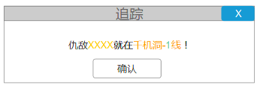
仇敌界面 | 仇敌界面和好友在一个主界面入口

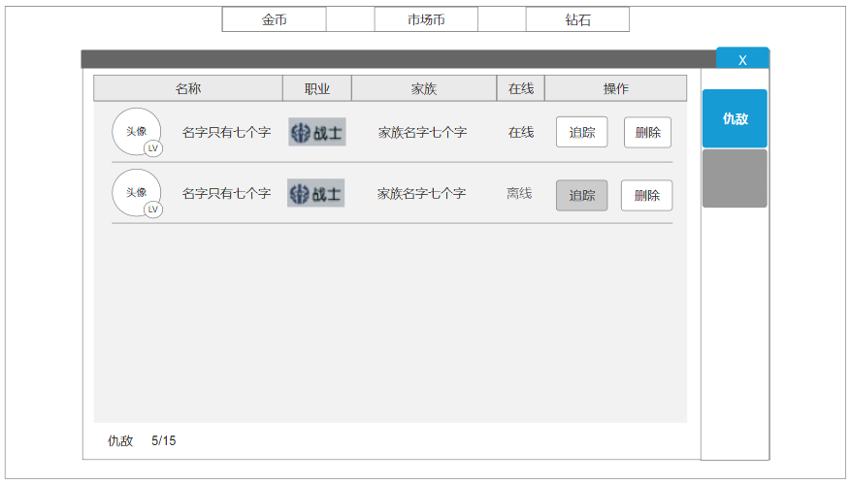
 |  | 仇敌添加
 |  | 被其他玩家击杀后，会将目标名字添加进仇敌列表。

 |  | 仇敌排序
 |  | 仇敌排序是根据添加时间来的，先新后旧

 |  | 仇敌删除
 |  | 1，仇敌可以通过点击删除按钮删除
 |  | 2，当新添加仇敌超过上限时，新的仇敌替换旧的仇敌，仇敌上限在config表中设置
 |  | 3，相同的仇敌重复替换添加，更新他的添加时间

 |  | 仇敌信息
 |  | 和好友一样，会显示仇敌是否在线

 |  | 仇敌追踪
 |  | 1，玩家可以通过使用追魂香来获取仇敌的当前位置
 |  | 2，对离线仇敌不可使用追踪功能

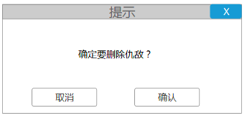

仇敌的名字
有追魂香吗？

消耗数量/背包数量

点击加号，或者确认，都会跳到商城里购买追魂香的界面

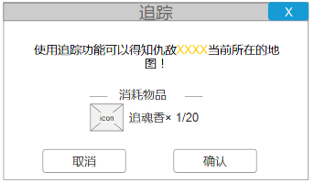
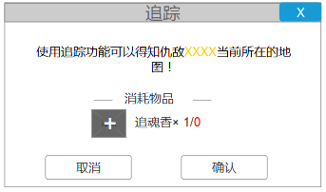

弹出这个界面的时候才会扣除追魂香，并且关闭前一个追踪界面

